JUnit_Autenticación
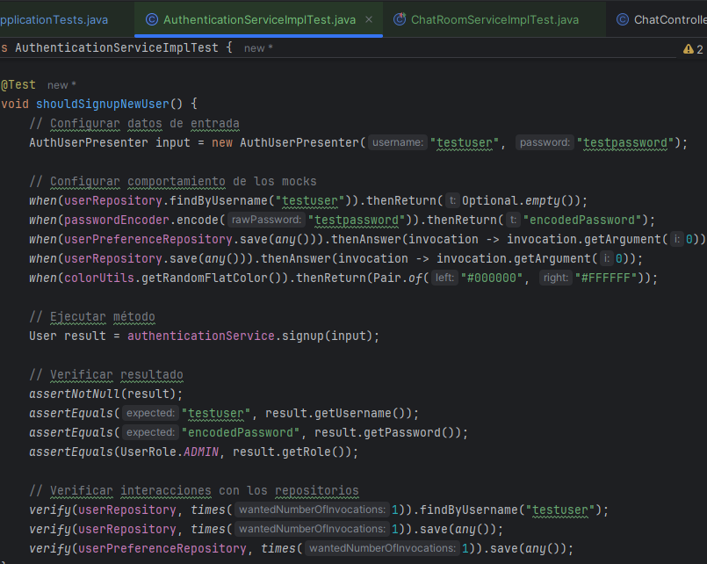
Casos de prueba
SISTEMA | CHATLY - CHAT WEB GRUPALb

Funcionalidad |  | AuthenticationService

ID | FECHA DE CREACIÓN | NOMBRE DEL DISEÑADOR | RESUMEN DEL CASO DE PRUEBA | PASOS PARA LA EJECUCIÓN | ENTRADAS | CONDICIONES DE EJECUCIÓN | RESULTADO ESPERADO | RESULTADO OBTENIDO | AMBIENTE | VERSIÓN | ID DEL INCIDENTE | FECHA DE EJECUCIÓN | NOMBRE DEL EJECUTANTE
PRJUNA _001 | 30/11/2024 | Alisson Clavijo | Verificar registro exitoso de un usuario |  | Entrada 1: Usuario: "testuser" Entrada 2: Contraseña: "testpassword | Repositorio vacío para el usuario ingresado. | Usuario registrado exitosamente: Nombre: "testuser", Contraseña cifrada, Rol: ADMIN. | Sala creada exitosamente / Mensaje de error si faltan campos | TESTING | 1.0 | 000000 | 30/11/2024 | Alisson Clavijo
PRJUNA _001 | 30/11/2024 | Alisson Clavijo | Validar error al intentar registrar un usuario duplicado | 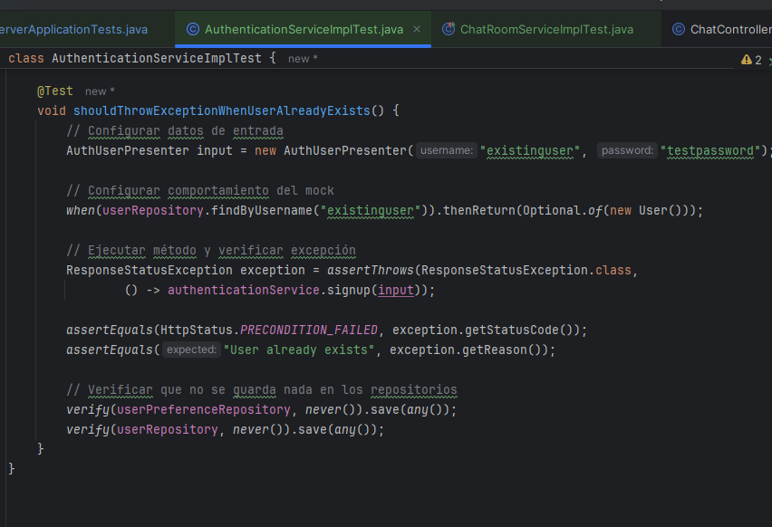 | Entrada 1: Usuario: "existinguser" Entrada 2: Contraseña: "testpassword" | Usuario ya registrado en el repositorio. | Excepción ResponseStatusException lanzada con código PRECONDITION_FAILED y mensaje: "User already exists". | Excepción ResponseStatusException lanzada con código PRECONDITION_FAILED y mensaje: "User already exists". | TESTING | 1.0 | 000000 | 30/11/2024 | Alisson Clavijo

…

JUnit_Salas
Casos de prueba
SISTEMA | CHATLY - CHAT WEB GRUPALb

Funcionalidad |  | ChatRoomService

ID | FECHA DE CREACIÓN | NOMBRE DEL DISEÑADOR | RESUMEN DEL CASO DE PRUEBA | PASOS PARA LA EJECUCIÓN | ENTRADAS | CONDICIONES DE EJECUCIÓN | RESULTADO ESPERADO | RESULTADO OBTENIDO | AMBIENTE | VERSIÓN | ID DEL INCIDENTE | FECHA DE EJECUCIÓN | NOMBRE DEL EJECUTANTE
PRJUNA _001 | 30/11/2024 | Johao Morales | Verificar registro exitoso de un usuarioVerificar búsqueda de una sala por ID |  | Entrada 1: Usuario: "testuser" Entrada 2: Contraseña: "testpassword | Sala existente en el repositorio con el ID proporcionado. | Sala encontrada exitosamente: ID: 1L, Nombre: "Test Room".Nombre: "testuser", Contraseña cifrada, Rol: ADMIN. | Sala creada exitosamente / Mensaje de error si faltan campos | TESTING | 1.0 | 000000 | 30/11/2024 | Johao Morales
PRJUNA _001 | 30/11/2024 | Johao Morales | Verificar la obtención de todas las salas |  | Entrada 1: ID de la sala: 1L | El repositorio contiene dos salas: 1) Room 1 2) Room 2 | Excepción ResponseStatusException lanzada con código PRECONDITION_FAILED y mensaje: "User already exists". | Excepción ResponseStatusException lanzada con código PRECONDITION_FAILED y mensaje: "User already exists". | TESTING | 1.0 | 000000 | 30/11/2024 | Johao Morales
PRJUNA _001 | 30/11/2024 | Johao Morales | Verificar creación de una nueva sala | 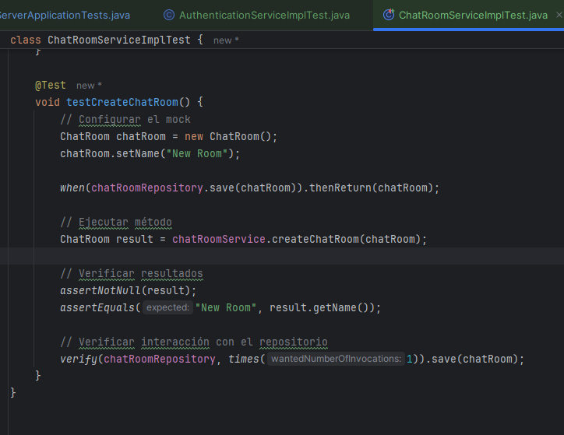 | Entrada 1 : Nombre de la sala: "New Room" | Sala nueva creada con nombre especificado y guardada en el repositorio. | Sala creada exitosamente: Nombre: "New Room". | Sala creada exitosamente: Nombre: "New Room". | TESTING | 1.0 | 000000 | 30/11/2024 | Johao Morales
…

Selenium_Registro
Casos de prueba
SISTEMA | CHATLY - CHAT WEB GRUPAL

Funcionalidad |  | Registro de Usuarios

ID | FECHA DE CREACIÓN | NOMBRE DEL DISEÑADOR | RESUMEN DEL CASO DE PRUEBA | PASOS PARA LA EJECUCIÓN | ENTRADAS | CONDICIONES DE EJECUCIÓN | RESULTADO ESPERADO | RESULTADO OBTENIDO | AMBIENTE | VERSIÓN | ID DEL INCIDENTE | FECHA DE EJECUCIÓN | NOMBRE DEL EJECUTANTE
PRSERE_001 | 30/11/2024 | Alisson Clavijo | Verificar funcionalidad de registro | 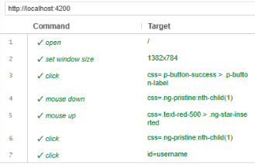 | Entrada 1: AliClavijo , contraseña: Ali1234567 y confirmación de contraseña:Ali1234567 | Acceso a la web, conexión a internet | No debe registrar el usuario | Usuario registrado exitosamente | TESTING | 1.0 | 000000 | 30/11/2024 | Alisson Clavijo

…

Selenium_InicioSesión
Casos de prueba
SISTEMA | CHATLY - CHAT WEB GRUPALb

Funcionalidad |  | Servicios de Autenticación o Inicio de Sesión

ID | FECHA DE CREACIÓN | NOMBRE DEL DISEÑADOR | RESUMEN DEL CASO DE PRUEBA | PASOS PARA LA EJECUCIÓN | ENTRADAS | CONDICIONES DE EJECUCIÓN | RESULTADO ESPERADO | RESULTADO OBTENIDO | AMBIENTE | VERSIÓN | ID DEL INCIDENTE | FECHA DE EJECUCIÓN | NOMBRE DEL EJECUTANTE
PRSEA 001 | 01/12/2024 | Johao Morales | 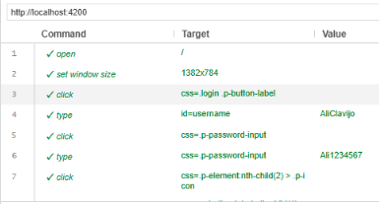 Verificar funcionalidad de inicio de sesión con datos correctos |  | Usuario y contraseña correctos, Entrada1: AliClavijo, Entrada2: Ali1234567 | Acceso a la web, conexión a internet | Inicio de sesión exitoso, redirección a Home | Inicio de sesión exitoso, redirección a Home | TESTING | 1.0 | 000000 | 01/12/2024 | Johao Morales
PRSEA 002 | 01/12/2024 | Johao Morales | 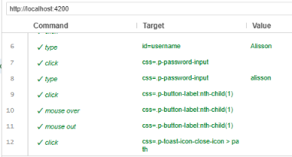 Verificar funcionalidad de inicio de sesión con datos incorrectos |  | Usuario y contraseña correctos, Entrada1: Alisson, Entrada2: alisson | Acceso a la web, conexión a internet | Mensaje de error: "ERROR, Usuario o contraseña incorrectos" | Mensaje de error: "ERROR, Usuario o contraseña incorrectos" | TESTING | 1.0 | 000000 | 01/12/2024 | Johao Morales

…

Selenium_Creación Sala
Casos de prueba
SISTEMA | CHATLY - CHAT WEB GRUPALb

Funcionalidad |  | Servicios de Creación de Sala

ID | FECHA DE CREACIÓN | NOMBRE DEL DISEÑADOR | RESUMEN DEL CASO DE PRUEBA | PASOS PARA LA EJECUCIÓN | ENTRADAS | CONDICIONES DE EJECUCIÓN | RESULTADO ESPERADO | RESULTADO OBTENIDO | AMBIENTE | VERSIÓN | ID DEL INCIDENTE | FECHA DE EJECUCIÓN | NOMBRE DEL EJECUTANTE
PRSECS _001 | 02/12/2024 | Alisson Clavijo | Verificar funcionalidad de creación de sala | 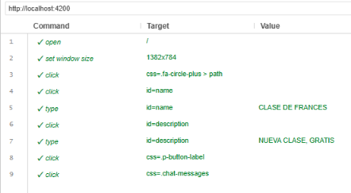 | Entrada 1: CLASE DE FRNACES Entrada 2: NUEVA CLASE, GRATIS | Acceso a la web, conexión a internet | Sala creada exitosamente / Mensaje de error si faltan campos | Sala creada exitosamente / Mensaje de error si faltan campos | TESTING | 1.0 | 000000 | 02/12/2024 | Alisson Clavijo

…

